상품제안서
산리오 캐릭터즈 도킹형 보조배터리 5000mAh (C타입.8핀타입) GT21700-1S1P | 상품코드: F30335

 |  |  |  |  |  |  | 02-412-0044 | www.easy1.co.kr
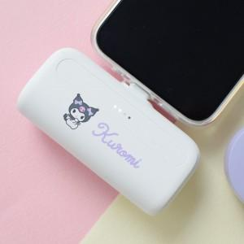

【상세/제작정보】

【인쇄/포장옵션】 | / 포장불가능

【공급단가】 | 수량 | 20~ | 100~ | 300~ | 500~ | 1,000~
*VAT별도 | 단가 | 15,870원 | 15,620원 | 15,240원 | 14,850원 | 14,600원

【상품 URL】 | http://www.easy1.co.kr/src/goods_detail.php?gdno=30335

